Sheet1
 |  | delta_d: | 2.5 | mm

Objeto | Cauda vertical |  |  | Ligaçãofuselagem cauda -esq |  | Ligação fuselagem cauda - dir |  | Fuselagem |  | Cockpit - 1 |  | Cockpit-bico
CM posição | x | y | z | x | y | x | y | x | y | x | y | x | y
 | 14.134862515 | 3.2951899289 | 0 | 11.53057 | 1.491 | 7.61998 | 1.00986 | 6.75155 | 1.03925 | 2.58231 | 0.74205 | 921.78 | 0.38304
Massa
Volume (opcional) | 0.70031023681 |  |  | 5.6241656879 |  | 5.0502791029 |  | 0.0335738109 |  | 0.03797560015 |  | 0.99287266014
Densidade (opcional)
Notas |  |  |  | filled |  | filled |  | oco: delta_d

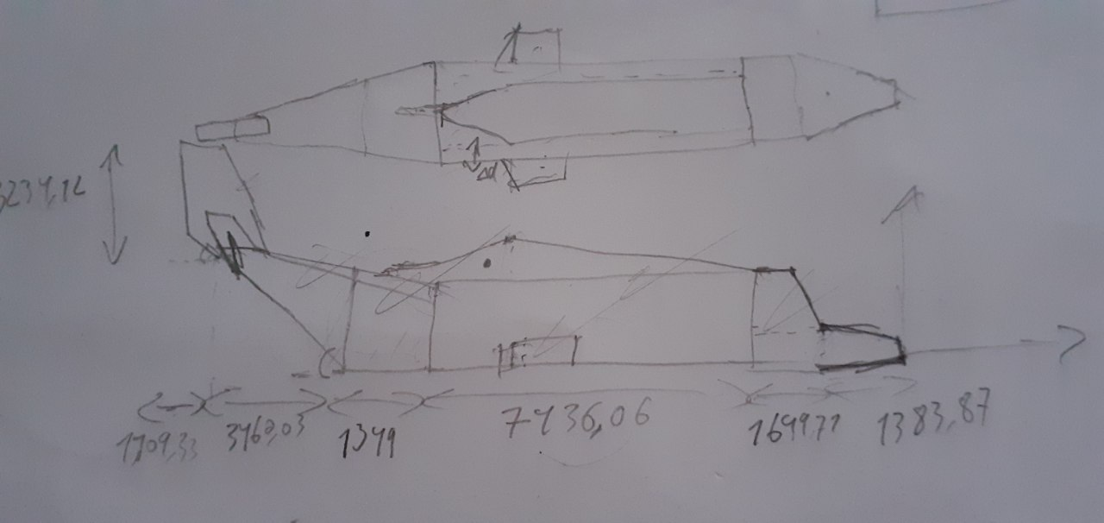
Objeto | Turboshaft |  | Asa1 |  | Asa2
CM posição

Massa
Volume (opcional)
Densidade (opcional)
Notas

